初期表示エビデンス
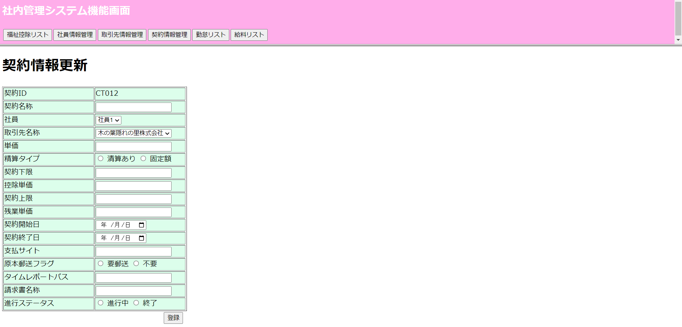
①契約情報リスト画面の初期表示

②契約情報更新画面

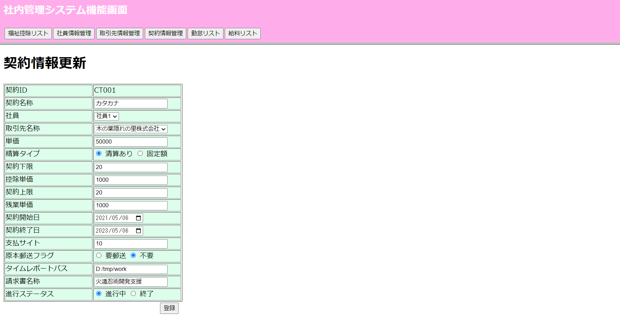

③契約情報更新画面にて新規追加処理

エラーメッセージ表示チェックエビデンス
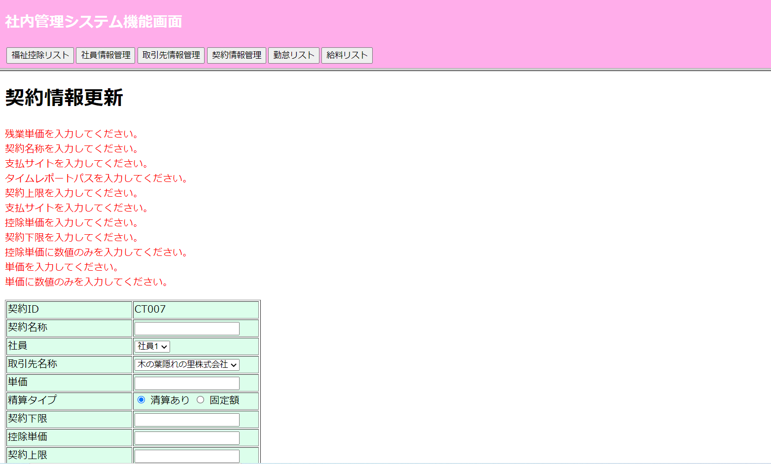
①全エラーメッセージチェック

